Pregunta 3
I
H
G
F
E
D
C
B
A
1
1
2
1
1
1
2
1
3

Tiempo de ciclo= 4 minutos
Número mínimo de estaciones |  |  | 3.25 | 4 | estaciones

Soluciones
Estación | Solución 1 | Solución 2
1 | A, B, C | A, B, C
2 | F, D, G | F, G, H
3 | E | D, E
4 | H, I | I

Eficiencia | 81.25%

Pregunta 4
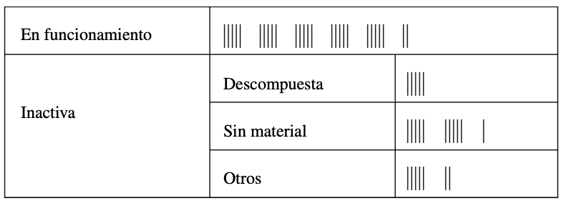

Funcionamiento | 27 | a. | 54.00% | 2pts
Descompuesta | 5 | b. | 10.00% | 2pts
Sin material | 11 | c. | 13.81% | límite de exactitud | despeje de la fórmula de n | 4pts
Otros | 7 | d. | p | 54.00%
 | 50 |  | p+1.96*√(pq/n) | 67.81%
 |  |  | p-1.96*√(pq/n) | 40.19%
 |  |  | Diferencia | 27.63% | 6pts
 |  | e. | TD=480 min | ±1 minuto
 |  |  | 0.42%
 |  |  | n= | 230 | 6pts

